【記入見本】事前
【記入見本】
職場単位レクリエーション補助事前申請書ver202604
計画書は、必ず実施1週間前までに提出して下さい。

 |  |  | 記入日 2026年 ３月 20日
支部名 （会社名） | 三越伊勢丹支部 支部
所属名 | 伊勢丹新宿本店 総務業務部 |  | ※複数の所属が合同で実施する場合は全ての所属 を記入してください。 ※申請は所属ごとに１回/年(4月～翌3月)です。
■職場レクステップ１
参加人数に関わらず、まず①計画書を2週間前
必着で担当の組合専従に提出（メール可）
申請者 | 伊勢 太郎 |  | メールアドレス：
開催内容 | 20✕✕年入社の同期会としてオンライン飲み会を開催
開催予定日 | 2026年 ４ 月 10 日 （ 日 ）
開催場所 | オンライン開催
参加人数① (補助対象 共済会員参加人数) | 20 名 |  | ※参加予定の補助対象の総共済会員の人数 を記入してください。 ※不明な場合は組合担当者へご確認ください。
参加人数② (補助対象外 参加人数) | 5 名 |  | ※参加予定の補助対象外（すでに補助を受けている方、お取組先様等）の人数を記入してください。 ※不明な場合は組合担当者へご確認ください。
総経費 （見込み） | 10,000 円 |  | ※企画した時点での総経費（見込み）を記入 してください。

＜以下組合担当者使用欄・申請者へ通知すること＞

最大補助額 （単位：円） |  | ※補助上限額 開催単位における４月１日時点での在籍共済会員数（出向者含む） ×1,000円、且つ総経費(実績)の半額まで

【開催後に提出するもの】 |  |  |  | 支部書記長印
①職場親睦会補助事後報告書
②開催単位所属の全員へ発信したことがわかる発文、メール・チャット本文
③かかった経費全ての領収書
※領収書の場合は宛名は「IMGU」、但し書きは「お品代」は不可
④参加した全員のリスト

①職場レク事前
IMFS支部用
職場単位レクリエーション補助事前申請書 ver202604
計画書は、必ず実施1週間前までに提出してください。

 |  |  | 記入日 年 月 日
支部名 （会社名） | エムアイフードスタイル 支部
所属名 |  |  | ※複数の所属が合同で実施する場合は全ての所属 を記入してください。 ※補助対象の親睦会は所属ごとに１回/年（4月～翌3月）です。
申請者 |  |  | メールアドレス：
開催内容
開催予定日 | 年 月 日 （ ）
開催場所
参加人数➀ （補助対象共済会員参加人数） | 名 |  | ※参加予定の補助対象の総共済会員の人数を記入してください。
参加人数➁ （補助対象外参加人数） | 名 |  | ※参加予定の補助対象外（すでに補助を受けている方、お取組先様等）の人数を記入してください。
総経費 （見込み） | 円 |  | ※企画した時点での総経費（見込み）を記入 してください。

＜以下組合担当者使用欄・申請者へ通知すること＞

最大補助額 （単位：円） |  | ※補助上限額 開催単位における４月１日時点での在籍共済会員数（出向者含む） ×1,000円(オンライン懇親会は500円)、かつ総経費(実績)の半額まで

【開催後に提出するもの】 |  |  |  | 支部書記長印
①職場親睦会補助事後報告書
②開催単位所属の全員へ発信したことがわかる発文、メール・チャット本文
③かかった経費全ての領収書
※領収書の宛名は「IMGU」、但し書きは「お品代」は不可
④参加した全員のリスト
⑤オンライン開催の場合、全員が参加している様子の分かるスクリーンショットまたはそれに準ずるもの
（修正する場合はファイル上で修正をおこない再度提出をお願いいたします。）

③開催ポスター印刷して利用してください
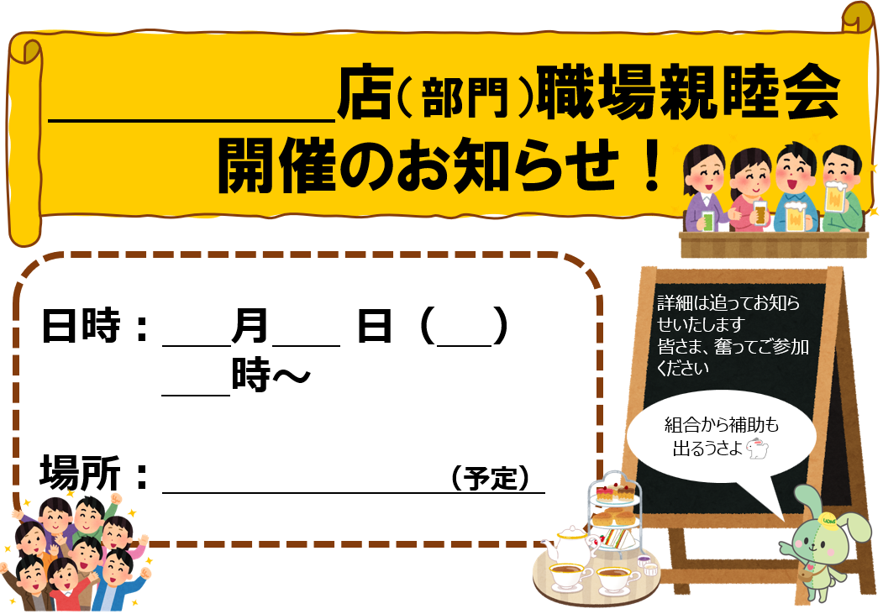

③-2案内を自作した場合は、スクショなどを添付
こちらにレク（懇親会等）の発信文（メール本文やポスターデータなど）の
PDFやスクショ画像を添付してください。

【記入見本】報告
【記入見本】
職場単位レクリエーション補助報告書ver202604
報告書は、必ず実施２週間以内に提出して下さい。

 |  |  | 記入日 2026 年 ４ 月 15 日
支部名 （会社名） | 三越伊勢丹 支部
所属名 | 伊勢丹新宿本店 総務業務部 |  | ※複数の所属が合同で実施した場合は全ての所属 を記入してください。 ※申請は所属ごとに１回/年（4月～翌3月）です。
■親睦会ステップ２ （終了後14日以内厳守）
・最終的な出席人数、最終的な金額をもとに②報告書を作成、
③出席者リストと一緒に担当組合専従にメールにて提出
・「IMGU」宛ての領収書（原本）を担当組合専従に提出
※飲食代として・景品代として など但し書きを記入のこと
申請者 | 伊勢 太郎 |  | メールアドレス：
開催内容 | 20✕✕年入社の同期会としてオンライン飲み会を開催
開催日 | 2026年 ４ 月 10 日 （ 日 ）
開催場所 | オンライン開催
参加人数 （補助対象 共済会員） | 18 名 |  | ※参加した補助対象の総共済会員の人数 を記入してください。
参加人数➁ （補助対象外参加人数） | 5 名 |  | ※参加した補助対象外（すでに補助を受けている方、お取組先様等）の人数を記入してください。
補助額 | 9,000 円 |  | ※補助額上限 事前申請時に組合担当者が提示した上限額、 且つ総経費（実績）の半額まで
（収入・経費全てを記載） 収支内訳 | 項 目 | 収 入 | 項 目 | 支 出
 | 組合補助額 | 9,000 | 飲食代 | 21,975
 | 参加費（会費） | 12,975
●収入合計と支出合計は一致するように
●支出項目に入っている金額分は、すべて領収書を提出する

振込口座は申請者もしくは、参加者の誰かの口座を使用
※全く関係ない人の口座への振込みはできません

 | 収入合計 | 21,975 | 支出合計 | 21,975
振込 口座 | 銀行名 | 三菱東京UFJ 銀行
 | 支店名・支店番号 | 新宿通 支店 支店番号（ 050 ）
 | 口座種類 | 普通
 | 口座番号 | 0123456
 | 口座名義（カタカナ） | イセ タロウ

＜合わせて提出するもの＞ |  |  |  | 支部書記長印
①開催単位所属の全員へ発信したことがわかる発文
②かかった経費全ての領収書
※領収書の宛名は「IMGU」、但し書きは「お品代」は不可

③参加した全員のリスト

④職場レク報告
IMFS支部用
職場単位レクリエーション補助報告書 ver202604
報告書は、必ず実施２週間以内に提出してください。
補助額の根拠がわかりやすいように記載をお願いします。

 |  |  | 記入日 年 月 日
支部名 （会社名） | エムアイフードスタイル 支部
所属名 |  |  | ※複数の所属が合同で実施する場合は全ての所属 を記入してください。 ※補助対象の親睦会は所属ごとに１回/年（4月～翌3月）です。
申請者 |  |  | メールアドレス：
開催内容
開催日 | 年 月 日 （ ）
開催場所
参加人数➀ （補助対象共済会員参加人数） | 名 |  | ※参加した補助対象の総共済会員の人数 を記入してください。
参加人数➁ （補助対象外参加人数） | 名 |  | ※参加した補助対象外（すでに補助を受けている方、お取組先様等）の人数を記入してください。
補助額 | 円 |  | ※補助額上限 事前申請時に組合担当者が提示した上限額、 かつ総経費（実績）の半額まで
（収入・経費全てを記載） 収支内訳 | 項 目 | 収 入 | 項 目 | 支 出
 | 組合補助額
 | 参加費（会費）

 | 収入合計 |  | 支出合計
振込 口座 | 銀行名 | 銀行
 | 支店名・支店番号 | 支店 支店番号（ ）
 | 口座種類 | 普通
 | 口座番号
 | 口座名義（カタカナ）

＜合わせて提出するもの＞ |  |  |  | 支部書記長印
①開催単位所属の全員へ発信したことがわかる発文（メール・チャット等の本文でも可）
②かかった経費全ての領収書
※領収書の宛名は「IMGU」、但し書きは「お品代」は不可
※オンライン懇親会の場合開催日以前３日以内のものに限ります。
③参加した全員のリスト
⑤オンライン開催の場合、全員が参加している様子の分かるスクリーンショットまたはそれに準ずるもの
（修正する場合はファイル上で修正をおこない再度提出をお願いいたします。）

⑤領収書データ（画像）を添付
こちらに領収書のPDFを添付してください。 領収書原本は、
新宿H＆Iビル１階 組合事務所 IMFS支部 職場親睦会担当宛て へ送達

